Сантехника
 | Наименование | Фабрика | Артикул |  | Кол-во, шт. | Новая цена | Техническая информация | Стоимость для Альфа-Банка | Замена | 2026-07-03 | письмо УЦЗ
1 | Унитаз подвесной SantiLine SL-5007 безободковый, с микролифтом | SantiLine | SL-5007 | 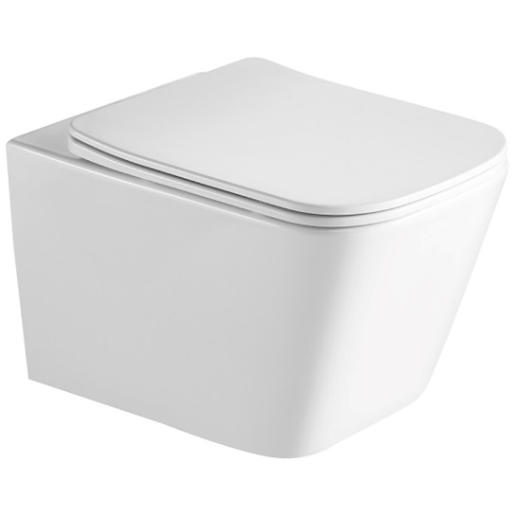 | 1 | 12,180.00 ₽ | 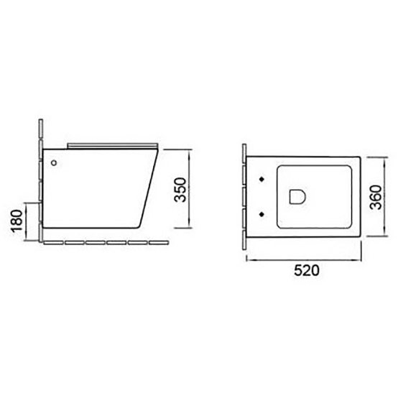 | 12,789.00 ₽
3 | Раковина SantiLine SL-2005 | SantiLine | SL-2005 | 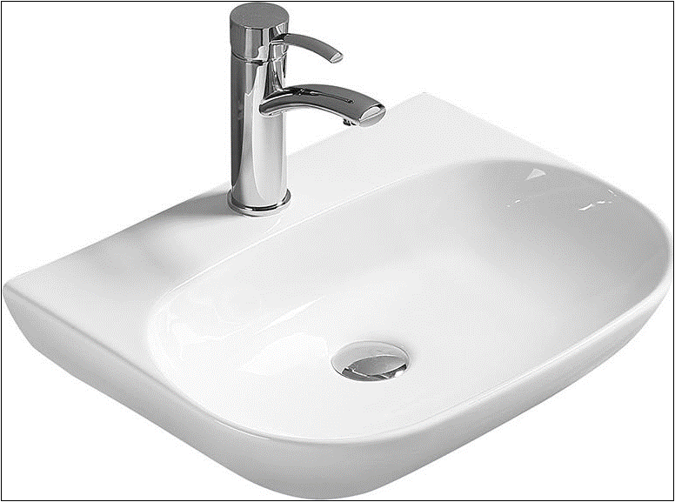 | 1 | 6,900.00 ₽ |  | 7,245.00 ₽
 | CN6014 Умывальник Ceramicanova чаша накладная круглая Element 435*435*135мм | Ceramicanova | CN6014 | 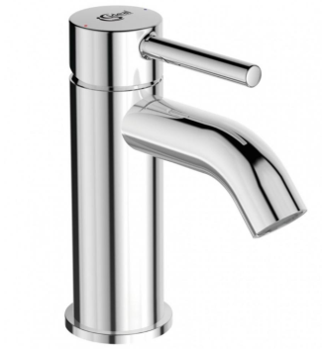 | 1 | 7,890.00 ₽ |  | 8,284.50 ₽
5 | Смеситель для раковины IDEAL STANDARD CERALINE BC193AA однорычажный, хром | Ideal Standard |  | 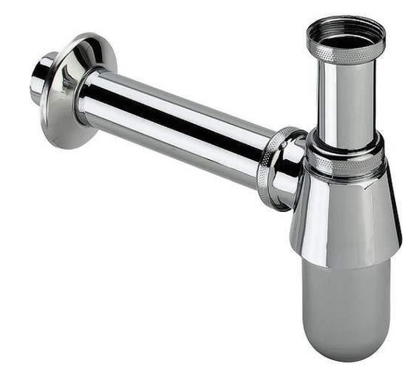 | 1 | 10,900.00 ₽ | 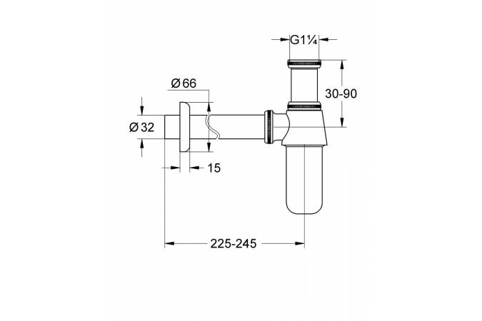 | 11,445.00 ₽
6 | Сифон для раковины Viega 100674 Хром | Viega | 100674 | 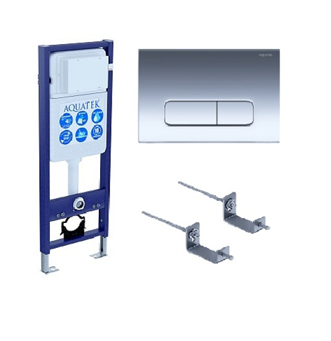 | 1 | 3,070.00 ₽ | 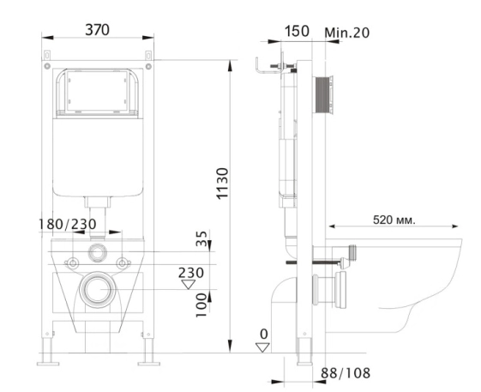 | 3,223.50 ₽ | Сифон, GROHE, 1 1/4 заменен 21.11.23
7 | Инсталляция для подвесного унитаза Aquatek Standart 37 INS-0000017, кнопка Акватек KDI-0000016 хром | Aquatek | 366527 | 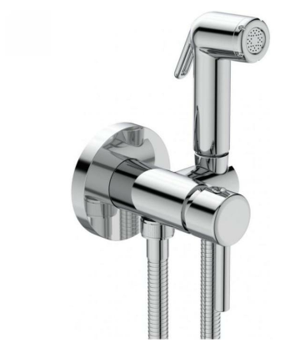 | 1 | 13,126.00 ₽ |  | 13,782.30 ₽
8 | Смеситель гигиенический Ideal Standart DB130AA | Ideal Standard | DB130AA | 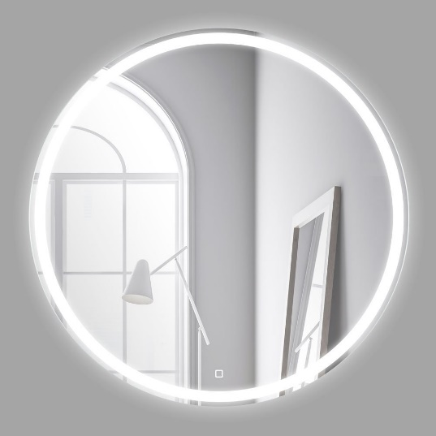 | 1 | 11,540.00 ₽ | 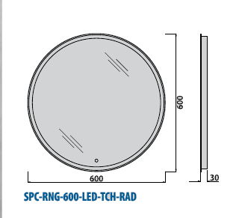 | 12,117.00 ₽
 | Зеркало с встроенным светильником и сенсорным выключателем 12W, 220-240V, 600x30 | belbagno | SPC-RNG-600-LED-TCH | 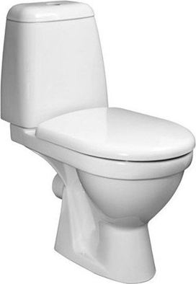 | 1 | 8,900.00 ₽ |  | 9,345.00 ₽
 | Рама для монтажа PROSYS R016367 писсуара с задней подводкой |  | R016367 | 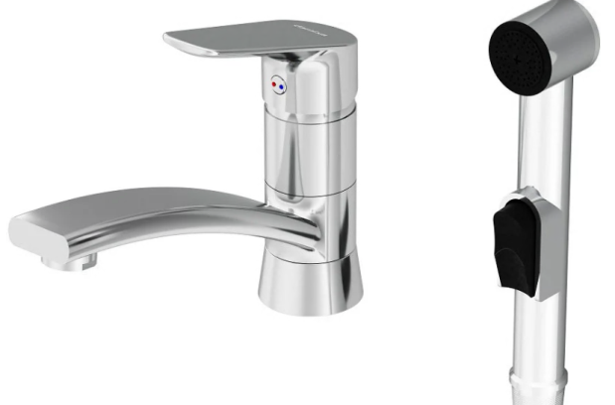 | 1 | 19,390.00 ₽ | 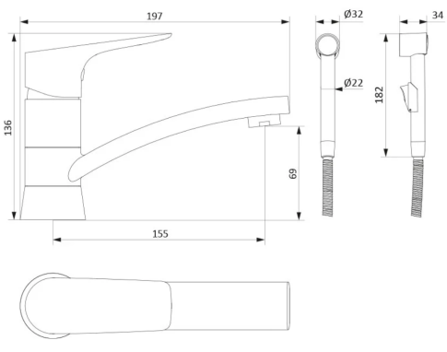 | 20,359.50 ₽
 | LEMARK Смывное устройство для писсуара, сенсорное, встраиваемое | LEMARK | LM4657CE |  | 1 | 14,890.00 ₽ |  | 15,634.50 ₽
 | Душевая дверь в нишу River SUEZ 80 МТ 10000000740 | River | 10000000740 |  | 1 | 11,520.00 ₽ |  | 12,096.00 ₽
 | Душевая дверь в нишу Allen Brau Приорити (Priority) 3.31003.BBA 90 | Allen Brau | 3.31003.BBA |  | 1 | 26,300.00 ₽ |  | 27,615.00 ₽
 | AQ2060MB ВЕГА душевая система AQUATEK (смеситель для душа) 3jet 250мм, матовый черный | AQUATEK | AQ2060MB |  | 1 | 19,600.00 ₽ |  | 20,580.00 ₽
 | Комплект TECElinus для монтажа дренажного канала с основой для плитки “tile” и панелью “steel” 2 в 1 Комплект поставки: Дренажный канал из нержавеющей стали; Сифон DN 50, выход вбок, производительность (согласно DIN EN 1253) при уровне воды 10/20 мм над решеткой: 0,7/0,8 л/с; высота гидрозатвора = 25 мм согласно DIN EN 1253; Гидроизоляционная манжета; Стакан гидрозатвора с мембраной; Комплект опор, высота до 125 мм (до уровня чистового пола); Двухсторонняя вставка 2 в 1: основа для плитки “tile” и панель “steel” | TECElinus | 15103079 |  | 1 | 26,190.00 ₽ |  | 27,499.50 ₽
 | Ванна моечная моповая КОБОР ВМБ/1-50/50 | КОБОР | ВМБ/1-50/50 |  | 1 | 16,730.00 ₽ |  | 17,566.50 ₽
 | Смеситель для ванны Rossinka S35-33 универсальный | Rossinka | S35-33 |  | 1 | 5,900.00 ₽ |  | 6,195.00 ₽
 | Сифон для умывальника бутылочный 1 1/4"x40 с гофрой 40х40/50 выпуск с нержавеющей решёткой D=65мм АНИ Пласт C1015 | АНИ пласт | C1015 |  | 1 | 410.00 ₽ |  | 430.50 ₽
 | FR212X300R1BM Верхний душ, Splendy, Feeling R, тип установки-настенный, потолочный, размер душевого диска, мм-300*300, форма-круглая, количество режимов-1, тип струи-дождь (Rain), держатель-необходимо заказать, материал-латунь, цвет-черный матовый | Splendy | FR212X300R1BM |  | 1 | 13,200.00 ₽ |  | 13,860.00 ₽
 | AA213N380RBM Держатель верхнего душа, Splendy, вид-настенный, вынос, мм-380, круглый отражатель, материал-латунь, цвет-черный матовый | Splendy | AA213N380RBM |  | 1 | 4,300.00 ₽ |  | 4,515.00 ₽
 | Термостатический смеситель встраиваемый Splendy Passion PA204U2T3BM С ВНУТРЕННЕЙ ЧАСТЬЮ, черный матовый | Splendy | PA204U2T3BM |  | 1 | 30,600.00 ₽ |  | 32,130.00 ₽
 | Мойка для кухни Granula 4445U графит матовый, 44х45 см, квадратная | Granula | Granula |  | 1 | 21,870.00 ₽ |  | 22,963.50 ₽
 | Смеситель для кухни Omoikiri Kanto PVD-GM с гибким изливом | Omoikiri | Kanto PVD-GM |  | 1 | 39,960.00 ₽ |  | 41,958.00 ₽
 | Поручень для инсталляции Aquatek POR-0000004, хром, 800 мм | Aquatek | POR-0000004 |  | 1 | 7,930.00 ₽ |  | 8,326.50 ₽
 | Поручень AQUATEK AQ4996CR латунь, хром, настенный 650 мм | AQUATEK | AQ4996CR |  | 1 | 4,150.00 ₽ |  | 4,357.50 ₽
 | Комплект AQ1905-MB ВЕГА Унитаз подвесной безободковый 525*360*320мм, тонкое сиденье с механизмом плавного закрывания, крепеж, цвет матовый черный, INS-0000017 Aquatek Инсталляция для подвесного унитаза узкая Aquatek Standart 37, 1130*370*150 мм, +звукоизоляционная прокладка, KDI-0000012 (001D) Панель смыва Черная матовая (клавиши квадрат) | AQUATEK |  |  | 1 | 28,160.00 ₽ |  | 29,568.00 ₽
 | торговая сеть, смеситель для раковины Allen Brau Priority 5.31001-31, цвет черный матовый | Allen Brau | 5.31001-31 |  | 1 | 13,080.00 ₽ |  | 13,734.00 ₽
 | смеситель с гигиеническим душем Allen Brau Priority 5.31A29-31 (с внутренней частью), цвет черный матовый | Allen Brau | 5.31A29-31 |  | 1 | 11,880.00 ₽ |  | 12,474.00 ₽
 | Донный клапан для раковины Splendy AA3071NORMBM без перелива, матовый черный | Splendy | AA3071NORMBM |  | 1 | 1,820.00 ₽ |  | 1,911.00 ₽
 | Смеситель сенсорный Swedbe Europe 6000-220 | Swedbe | 6000-220 |  | 1 | 14,760.00 ₽ |  | 15,498.00 ₽
 | ES3300 CREAVIT Кран для писсуара сенсорный | CREAVIT | ES3300 |  |  | 28,030.00 ₽ |  | 29,431.50 ₽
 | Раковина Creavit Next NX242-00CB00E-0000 белая (Ширина: 500 мм, Высота: 130 мм, Глубина: 400 мм) | Creavit | NX242-00CB00E-0000 |  |  | 10,390.00 ₽ |  | 10,909.50 ₽
 | HB66 Донный клапан для раковины Haiba без перелива, хром | Haiba | HB66 |  |  | 980.00 ₽ |  | 1,029.00 ₽
 | HB80 Сифон для раковины Haiba хром | Haiba | HB80 |  |  | 1,290.00 ₽ |  | 1,354.50 ₽
 | E253701 i.life Писсуар Ideal Standard, задняя подводка, с крепежами и фитингами в комплекте. Безободковая чаша без | Ideal Standard | E253701 |  |  | 22,360.00 ₽ |  | 23,478.00 ₽

 | Поставщик: Шихов Сергей тел.89250883555 E-mail: 17935@mail.ru

Щиты в сборе
 |  | Коммерческое предложение от 25.02.2026

№ сделки: |  |  | 9940-30
Объект: |  |  | Заказчик
Заказчик: |  |  | Заказчик
Контактное лицо заказчика: |  |  | Шапировская Светлана
Способ связи: |  |  | тел: | +79169069929
 |  |  | e-mail: | sshapirovskaya@alfabank.ru

№ | Наименование изделия |  |  |  | Кол-во | Ед. | Цена для подрядчика | Сумма | Цена для Заказчика
1 | ГРЩ-0080-54 (ГРЩ1) |  |  |  | 1 | шт. | 118,102.00 | 118,102.00 | 124,007.10
2 | ГРЩ-0080-54 (ГРЩ2+АВР) |  |  |  | 1 | шт. | 296,290.00 | 296,290.00 | 311,104.50 |  | 311104.5 | 311104.5
3 | ЩР-0063-54 (ЩС1) |  |  |  | 1 | шт. | 332,273.00 | 332,273.00 | 348,886.65
4 | ЩР-0063-54 (ЩС2) |  |  |  | 1 | шт. | 332,016.00 | 332,016.00 | 348,616.80
5 | ЩР-0025-54 (ЩСБ) |  |  |  | 1 | шт. | 11,448.00 | 11,448.00 | 12,020.40
6 | ЩР-0025-54 (ЩИБП) |  |  |  | 1 | шт. | 21,494.00 | 21,494.00 | 22,568.70
7 | ЩР-0025-54 (ППУ) |  |  |  | 1 | шт. | 23,804.00 | 23,804.00 | 24,994.20
8 | ВРЩ микро |  |  |  | 1 | шт. | 179001.00 | 179,001.00 | 187,951.05
9 | ЩППУ(красный) микро |  |  |  | 1 | шт. | 21,624.00 | 21,624.00 | 22,705.20
10 | ЩР (НАНО 1-ф) |  |  |  | 1 | шт. | 59,758.00 | 59,758.00 | 62,745.90
11 | ЩР (НАНО 3-ф) |  |  |  | 1 | шт. | 130,317.00 | 130,317.00 | 136,832.85

 |  |  |  |  | Итого (с НДС): |  | 1,526,127.00
Срок изготовления:
 | 15-17 дней*
*Срок поставки оборудования может отличаться от заявленного в зависимости от наличия комплектации на складах производителей.

Ответственный:
 | Семенихин Александр Михайлович
 |  |  |  |  | aleksandr.s@abb-electro.ru
Комментарии: 1. Оборудование: System Electric; 2. Корпуса: Россия Примечание: 1. Оборудование пр-ва КЭАЗ заменили на оборудование пр-ва SE; 2. Корпуса серии TwinLine и ComfortLine заменили на корпуса ЩМП и ЩРн пр-ва ИЭК соответственно
Спецификация заказчику для объекта Заказчик по документу расчета для сделки номер 9940, версия расчета 07

Номер щита |  |  | Номенклатура |  |  |  |  |  |  |  |  | Кол-во
1 |  |  | ГРЩ-0080-54 (ГРЩ1) |  |  |  |  |  |  |  |  | 1
 |  |  | Панель № 1 |  |  |  |  |  |  |  |  | 1
 |  |  |  |  | АВТ.ВЫКЛ SYSTEMEPACT CCB100 36KA 3P3D TMD80 РЫЧАГ |  |  |  |  |  |  | 1
 |  |  |  |  | Меркурий 236 АRT-02 PQRS |  |  |  |  |  |  | 1
 |  |  |  |  | City9 Set Автоматический выключатель (АВ) С 50А 3P 6kA 400В |  |  |  |  |  |  | 1
 |  |  |  |  | City9 Set Автоматический выключатель (АВ) С 32А 3P 6kA 400В |  |  |  |  |  |  | 1
 |  |  |  |  | City9 Set Автоматический выключатель (АВ) С 25А 3P 6kA 400В |  |  |  |  |  |  | 1
 |  |  |  |  | City9 Set Автоматический выключатель (АВ) С 16А 3P 6kA 400В |  |  |  |  |  |  | 2
 |  |  |  |  | City9 Set Автоматический выключатель (АВ) С 16А 1P 6kA 230В |  |  |  |  |  |  | 4
 |  |  |  |  | Шины на DIN-рейку (кросс-модуль) ШНК 4х11 3L+PEN |  |  |  |  |  |  | 1
 |  |  |  |  | Кабель-канал перфорированный 40х40 "ИМПАКТ" |  |  |  |  |  |  | 2
 |  |  |  |  | Фланец мембранный 220х79 мм для шкафа IP54 EKF PROxima |  |  |  |  |  |  | 2
 |  |  |  |  | Провод ПуГВ (ПВ3) 1х10,0 |  |  |  |  |  |  | 6
 |  |  |  |  | Наконечник штыревой втулочный изолированный НШвИ 10,0-12 (50шт.) EKF PROxima |  |  |  |  |  |  | 0.2
 |  |  |  |  | Корпус метал. ЩМП-3-0 (650х500х220) У2 IP54 |  |  |  |  |  |  | 1
2 |  |  | ГРЩ-0080-54 (ГРЩ2+АВР) |  |  |  |  |  |  |  |  | 1
 |  |  | Панель № 1 |  |  |  |  |  |  |  |  | 1
 |  |  |  |  | АВТ.ВЫКЛ SYSTEMEPACT CCB100 36KA 3P3D TMD80 РЫЧАГ |  |  |  |  |  |  | 2
 |  |  |  |  | Меркурий 236 АRT-02 PQRS |  |  |  |  |  |  | 2
 |  |  |  |  | City9 Set Автоматический выключатель (АВ) С 50А 3P 6kA 400В |  |  |  |  |  |  | 1
 |  |  |  |  | City9 Set Автоматический выключатель (АВ) С 32А 3P 6kA 400В |  |  |  |  |  |  | 3
 |  |  |  |  | City9 Set Автоматический выключатель (АВ) С 25А 3P 6kA 400В |  |  |  |  |  |  | 1
 |  |  |  |  | City9 Set Выключатель нагрузки (ВН) 3P 63А 400В |  |  |  |  |  |  | 1
 |  |  |  |  | City9 Set Автоматический выключатель (АВ) С 16А 3P 6kA 400В |  |  |  |  |  |  | 2
 |  |  |  |  | City9 Set Автоматический выключатель (АВ) С 16А 1P 6kA 230В |  |  |  |  |  |  | 4
 |  |  |  |  | City9 Set Автоматический выключатель (АВ) С 6А 1P 6kA 230В |  |  |  |  |  |  | 5
 |  |  |  |  | Реле контроля фаз ЕЛ-11Е 380В 50Гц |  |  |  |  |  |  | 1
 |  |  |  |  | КОНТАКТОР MC1D 3P 40A НО+НЗ 220V 50/60ГЦ |  |  |  |  |  |  | 2
 |  |  |  |  | ДОП. КОНТ. БЛОК MC1D 2НО+2НЗ ФРОНТАЛЬНЫЙ МОНТАЖ |  |  |  |  |  |  | 2
 |  |  |  |  | МЕХАНИЧ БЛОКИР ДЛЯ КОНТАКТОРОВ MC1D 40…95A |  |  |  |  |  |  | 1
 |  |  |  |  | OptiDin МК63-2011-230AC |  |  |  |  |  |  | 1
 |  |  |  |  | Реле РЭК78/4(MY4) с индикацией 3А 230В AC |  |  |  |  |  |  | 1
 |  |  |  |  | Разъем РРМ78/4(PYF14A) для РЭК78/4(MY4) модульный |  |  |  |  |  |  | 1
 |  |  |  |  | Лампа AD22DS(LED)матрица d22мм зеленый 230В |  |  |  |  |  |  | 1
 |  |  |  |  | Лампа AD22DS(LED)матрица d22мм красный 230В |  |  |  |  |  |  | 1
 |  |  |  |  | Шины на DIN-рейку (кросс-модуль) ШНК 4х11 3L+PEN |  |  |  |  |  |  | 2
 |  |  |  |  | Шина соединительная типа PIN (штырь) 3Р 63А (1м) |  |  |  |  |  |  | 2
 |  |  |  |  | Фланец мембранный 220х79 мм для шкафа IP54 EKF PROxima |  |  |  |  |  |  | 2
 |  |  |  |  | Кабель-канал перфорированный 40х40 "ИМПАКТ" |  |  |  |  |  |  | 2
 |  |  |  |  | Наконечник штыревой втулочный изолированный НШвИ 10,0-12 (50шт.) EKF PROxima |  |  |  |  |  |  | 0.2
 |  |  |  |  | Провод ПуГВ (ПВ3) 1х10,0 |  |  |  |  |  |  | 9
 |  |  |  |  | Корпус метал. ЩМП-4-0 (800х650х250) У2 IP54 |  |  |  |  |  |  | 1
3 |  |  | ЩР-0063-54 (ЩС1) |  |  |  |  |  |  |  |  | 1
 |  |  | Панель № 1 |  |  |  |  |  |  |  |  | 1
 |  |  |  |  | City9 Set Выключатель нагрузки (ВН) 3P 63А 400В |  |  |  |  |  |  | 3
 |  |  |  |  | City9 Set Автоматический выключатель (АВ) С 32А 3P 6kA 400В |  |  |  |  |  |  | 1
 |  |  |  |  | City9 Set Автоматический выключатель (АВ) С 20А 3P 6kA 400В |  |  |  |  |  |  | 1
 |  |  |  |  | City9 Set Автоматический выключатель (АВ) С 16А 3P 6kA 400В |  |  |  |  |  |  | 2
 |  |  |  |  | City9 Set Автоматический выключатель (АВ) С 16А 1P 6kA 230В |  |  |  |  |  |  | 3
 |  |  |  |  | City9 Set Автоматический выключатель (АВ) С 10А 1P 6kA 230В |  |  |  |  |  |  | 1
 |  |  |  |  | City9 Set Автоматический выключатель (АВ) B 10А 1P 6kA 230В |  |  |  |  |  |  | 11
 |  |  |  |  | City9 Set Автоматический выключатель (АВ) С 6А 1P 6kA 230В |  |  |  |  |  |  | 5
 |  |  |  |  | City9 Set Авт. выкл. диф. тока (АВДТ) 1P+N С 16А 6kA 30мА Тип-AС 230В |  |  |  |  |  |  | 32
 |  |  |  |  | City9 Set Контактор 4P 4НО 40A AC 400В-230В |  |  |  |  |  |  | 2
 |  |  |  |  | City9 Set Контактор 4P 4НО 40A AC 400В-230В |  |  |  |  |  |  | 1
 |  |  |  |  | OptiDin МК63-2011-230AC |  |  |  |  |  |  | 2
 |  |  |  |  | Таймер ТЭ15 цифровой 16А 230В на DIN-рейку |  |  |  |  |  |  | 1
 |  |  |  |  | Шина нулевая в корпусе (4х7) EKF PROxima |  |  |  |  |  |  | 3
 |  |  |  |  | Шина соединительная типа PIN (штырь) 3Р 63А (1м) |  |  |  |  |  |  | 1
 |  |  |  |  | Фланец мембранный 220х79 мм для шкафа IP54 EKF PROxima |  |  |  |  |  |  | 1
 |  |  |  |  | City9 Set Контактор 4P 4НО 63A AC 400В-230В |  |  |  |  |  |  | 1
 |  |  |  |  | TITAN 5 Корпус металлический ЩРн-144 IP54 У2 |  |  |  |  |  |  | 1
4 |  |  | ЩР-0063-54 (ЩС2) |  |  |  |  |  |  |  |  | 1
 |  |  | Панель № 1 |  |  |  |  |  |  |  |  | 1
 |  |  |  |  | City9 Set Выключатель нагрузки (ВН) 3P 63А 400В |  |  |  |  |  |  | 3
 |  |  |  |  | City9 Set Автоматический выключатель (АВ) С 32А 3P 6kA 400В |  |  |  |  |  |  | 1
 |  |  |  |  | City9 Set Автоматический выключатель (АВ) С 16А 3P 6kA 400В |  |  |  |  |  |  | 2
 |  |  |  |  | City9 Set Автоматический выключатель (АВ) С 16А 1P 6kA 230В |  |  |  |  |  |  | 12
 |  |  |  |  | City9 Set Автоматический выключатель (АВ) B 10А 1P 6kA 230В |  |  |  |  |  |  | 11
 |  |  |  |  | City9 Set Автоматический выключатель (АВ) С 6А 1P 6kA 230В |  |  |  |  |  |  | 5
 |  |  |  |  | City9 Set Авт. выкл. диф. тока (АВДТ) 1P+N С 16А 6kA 30мА Тип-AС 230В |  |  |  |  |  |  | 32
 |  |  |  |  | City9 Set Контактор 4P 4НО 40A AC 400В-230В |  |  |  |  |  |  | 2
 |  |  |  |  | City9 Set Контактор 4P 4НО 40A AC 400В-230В |  |  |  |  |  |  | 2
 |  |  |  |  | OptiDin МК63-2011-230AC |  |  |  |  |  |  | 1
 |  |  |  |  | Таймер ТЭ15 цифровой 16А 230В на DIN-рейку |  |  |  |  |  |  | 1
 |  |  |  |  | Шина нулевая в корпусе (4х7) EKF PROxima |  |  |  |  |  |  | 3
 |  |  |  |  | Шина соединительная типа PIN (штырь) 3Р 63А (1м) |  |  |  |  |  |  | 1
 |  |  |  |  | Фланец мембранный 220х79 мм для шкафа IP54 EKF PROxima |  |  |  |  |  |  | 1
 |  |  |  |  | City9 Set Контактор 4P 4НО 63A AC 400В-230В |  |  |  |  |  |  | 1
 |  |  |  |  | TITAN 5 Корпус металлический ЩРн-144 IP54 У2 |  |  |  |  |  |  | 1
5 |  |  | ЩР-0025-54 (ЩСБ) |  |  |  |  |  |  |  |  | 1
 |  |  | Панель № 1 |  |  |  |  |  |  |  |  | 1
 |  |  |  |  | City9 Set Выключатель нагрузки (ВН) 1P 40А 230В |  |  |  |  |  |  | 1
 |  |  |  |  | City9 Set Автоматический выключатель (АВ) С 10А 1P 6kA 230В |  |  |  |  |  |  | 1
 |  |  |  |  | City9 Set Автоматический выключатель (АВ) С 6А 1P 6kA 230В |  |  |  |  |  |  | 5
 |  |  |  |  | Шина нулевая в корпусе (2х7) EKF PROxima |  |  |  |  |  |  | 1
 |  |  |  |  | TITAN 3 Корпус метал. ЩРн-12 (240х330х120) IP54 |  |  |  |  |  |  | 1
6 |  |  | ЩР-0025-54 (ЩИБП) |  |  |  |  |  |  |  |  | 1
 |  |  | Панель № 1 |  |  |  |  |  |  |  |  | 1
 |  |  |  |  | City9 Set Выключатель нагрузки (ВН) 1P 40А 230В |  |  |  |  |  |  | 1
 |  |  |  |  | City9 Set Авт. выкл. диф. тока (АВДТ) 1P+N С 10А 6kA 30мА Тип-AС 230В |  |  |  |  |  |  | 2
 |  |  |  |  | TITAN 3 Корпус метал. ЩРн-12 (240х330х120) IP54 |  |  |  |  |  |  | 1
7 |  |  | ЩР-0025-54 (ППУ) |  |  |  |  |  |  |  |  | 1
 |  |  | Панель № 1 |  |  |  |  |  |  |  |  | 1
 |  |  |  |  | City9 Set Выключатель нагрузки (ВН) 1P 40А 230В |  |  |  |  |  |  | 1
 |  |  |  |  | City9 Set Автоматический выключатель (АВ) B 6А 1P 6kA 230В |  |  |  |  |  |  | 1
 |  |  |  |  | City9 Set Автоматический выключатель (АВ) С 10А 1P 6kA 230В |  |  |  |  |  |  | 2
 |  |  |  |  | City9 Set Автоматический выключатель (АВ) С 6А 1P 6kA 230В |  |  |  |  |  |  | 5
 |  |  |  |  | OptiDin МК63-2011-230AC |  |  |  |  |  |  | 1
 |  |  |  |  | Зажим наборный ЗНИ-2,5мм2 (JXB25А) серый |  |  |  |  |  |  | 2
 |  |  |  |  | Шина нулевая в корпусе (2х7) EKF PROxima |  |  |  |  |  |  | 1
 |  |  |  |  | Корпус метал. ЩМП-1-0 (395х310х220) У2 IP54 RAL 3020 |  |  |  |  |  |  | 1
8 |  |  | ЩР-0032-54 (РЩ) |  |  |  |  |  |  |  |  | 1
 |  |  | Панель № 1 |  |  |  |  |  |  |  |  | 1
 |  |  |  |  | City9 Set Выключатель нагрузки (ВН) 3P 40А 400В |  |  |  |  |  |  | 1
 |  |  |  |  | Меркурий 236 АRT-01 PQRS |  |  |  |  |  |  | 1
 |  |  |  |  | City9 Set Автоматический выключатель (АВ) С 25А 3P 6kA 400В |  |  |  |  |  |  | 1
 |  |  |  |  | City9 Set Авт. выкл. диф. тока (АВДТ) 1P+N С 16А 6kA 30мА Тип-AС 230В |  |  |  |  |  |  | 12
 |  |  |  |  | City9 Set Автоматический выключатель (АВ) С 20А 3P 6kA 400В |  |  |  |  |  |  | 1
 |  |  |  |  | City9 Set Автоматический выключатель (АВ) С 16А 3P 6kA 400В |  |  |  |  |  |  | 1
 |  |  |  |  | City9 Set Автоматический выключатель (АВ) С 16А 1P 6kA 230В |  |  |  |  |  |  | 8
 |  |  |  |  | City9 Set Автоматический выключатель (АВ) B 10А 1P 6kA 230В |  |  |  |  |  |  | 4
 |  |  |  |  | City9 Set Автоматический выключатель (АВ) С 6А 1P 6kA 230В |  |  |  |  |  |  | 1
 |  |  |  |  | City9 Set Автоматический выключатель (АВ) С 20А 1P 6kA 230В |  |  |  |  |  |  | 1
 |  |  |  |  | City9 Set Контактор 4P 4НО 40A AC 400В-230В |  |  |  |  |  |  | 1
 |  |  |  |  | City9 Set Контактор 4P 4НО 40A AC 400В-230В |  |  |  |  |  |  | 1
 |  |  |  |  | Шина N "ноль" на DIN-изол ШНИ-8х12-18-Д-С |  |  |  |  |  |  | 1
 |  |  |  |  | Шина PE "земля" на DIN-изол ШНИ-8х12-18-Д-Ж |  |  |  |  |  |  | 1
 |  |  |  |  | Шина нулевая в корпусе (4х7) EKF PROxima |  |  |  |  |  |  | 1
 |  |  |  |  | Фланец мембранный 220х79 мм для шкафа IP54 EKF PROxima |  |  |  |  |  |  | 2
 |  |  |  |  | City9 Set Контактор 2P 2НО 20A AC 230В-230В |  |  |  |  |  |  | 1
 |  |  |  |  | TITAN 5 Корпус мет. ЩРн-96 (2х48) 710х570х140 IP54 бел |  |  |  |  |  |  | 1
9 |  |  | ЩР-0032-54 (ПЭСПЗ) |  |  |  |  |  |  |  |  | 1
 |  |  | Панель № 1 |  |  |  |  |  |  |  |  | 1
 |  |  |  |  | City9 Set Выключатель нагрузки (ВН) 1P 40А 230В |  |  |  |  |  |  | 1
 |  |  |  |  | City9 Set Автоматический выключатель (АВ) С 16А 1P 6kA 230В |  |  |  |  |  |  | 3
 |  |  |  |  | City9 Set Автоматический выключатель (АВ) С 10А 1P 6kA 230В |  |  |  |  |  |  | 3
 |  |  |  |  | City9 Set Автоматический выключатель (АВ) B 10А 1P 6kA 230В |  |  |  |  |  |  | 1
 |  |  |  |  | Зажим наборный ЗНИ-2,5мм2 (JXB25А) серый |  |  |  |  |  |  | 2
 |  |  |  |  | Шина соединительная типа PIN (штырь) 1Р 63А (1м) |  |  |  |  |  |  | 0.2
 |  |  |  |  | Шина N "ноль" на DIN-изол ШНИ-8х12-18-Д-С |  |  |  |  |  |  | 1
 |  |  |  |  | Шина PE "земля" на DIN-изол ШНИ-8х12-18-Д-Ж |  |  |  |  |  |  | 1
 |  |  |  |  | Муфта труба-коробка, IP67, М20х1.5, д.20мм |  |  |  |  |  |  | 12
 |  |  |  |  | Корпус метал. ЩМП-1-0 (395х310х220) У2 IP54 RAL 3020 |  |  |  |  |  |  | 1
 |  |  |  |  | Окраска/оклейка двери по контуру в красный цвет |  |  |  |  |  |  | 1
10 |  |  | ЩР-0063-54 (ЩР/3 фазн.) |  |  |  |  |  |  |  |  | 1
 |  |  | Панель № 1 |  |  |  |  |  |  |  |  | 1
 |  |  |  |  | City9 Set Выключатель нагрузки (ВН) 3P 63А 400В |  |  |  |  |  |  | 1
 |  |  |  |  | Меркурий 236 АRT-01 PQRS |  |  |  |  |  |  | 1
 |  |  |  |  | City9 Set Автоматический выключатель (АВ) С 32А 3P 6kA 400В |  |  |  |  |  |  | 1
 |  |  |  |  | City9 Set Авт. выкл. диф. тока (АВДТ) 1P+N С 16А 6kA 30мА Тип-AС 230В |  |  |  |  |  |  | 8
 |  |  |  |  | City9 Set Автоматический выключатель (АВ) С 16А 1P 6kA 230В |  |  |  |  |  |  | 5
 |  |  |  |  | City9 Set Автоматический выключатель (АВ) С 10А 1P 6kA 230В |  |  |  |  |  |  | 1
 |  |  |  |  | City9 Set Автоматический выключатель (АВ) С 6А 1P 6kA 230В |  |  |  |  |  |  | 2
 |  |  |  |  | City9 Set Автоматический выключатель (АВ) B 10А 1P 6kA 230В |  |  |  |  |  |  | 1
 |  |  |  |  | City9 Set Контактор 4P 4НО 40A AC 400В-230В |  |  |  |  |  |  | 1
 |  |  |  |  | City9 Set Контактор 4P 4НО 40A AC 400В-230В |  |  |  |  |  |  | 1
 |  |  |  |  | Зажим наборный ЗНИ-2,5мм2 (JXB25А) серый |  |  |  |  |  |  | 2
 |  |  |  |  | Шина соединительная типа PIN (штырь) 3Р 63А (1м) |  |  |  |  |  |  | 0.4
 |  |  |  |  | Шина N "ноль" на DIN-изол ШНИ-8х12-18-Д-С |  |  |  |  |  |  | 1
 |  |  |  |  | Шина PE "земля" на DIN-изол ШНИ-8х12-18-Д-Ж |  |  |  |  |  |  | 1
 |  |  |  |  | Фланец мембранный 220х79 мм для шкафа IP54 EKF PROxima |  |  |  |  |  |  | 1
 |  |  |  |  | TITAN 5 Корпус мет. ЩРн-60 (1х60) 835х310х140 IP54 бел |  |  |  |  |  |  | 1
11 |  |  | ЩР-0025-54 (ЩР/1 фазн.) |  |  |  |  |  |  |  |  | 1
 |  |  | Панель № 1 |  |  |  |  |  |  |  |  | 1
 |  |  |  |  | City9 Set Автоматический выключатель (АВ) С 25А 1P 6kA 230В |  |  |  |  |  |  | 1
 |  |  |  |  | Меркурий 201.5 |  |  |  |  |  |  | 1
 |  |  |  |  | City9 Set Авт. выкл. диф. тока (АВДТ) 1P+N С 16А 6kA 30мА Тип-AС 230В |  |  |  |  |  |  | 4
 |  |  |  |  | City9 Set Автоматический выключатель (АВ) С 16А 1P 6kA 230В |  |  |  |  |  |  | 2
 |  |  |  |  | City9 Set Автоматический выключатель (АВ) С 6А 1P 6kA 230В |  |  |  |  |  |  | 3
 |  |  |  |  | City9 Set Автоматический выключатель (АВ) B 10А 1P 6kA 230В |  |  |  |  |  |  | 1
 |  |  |  |  | Зажим наборный ЗНИ-2,5мм2 (JXB25А) серый |  |  |  |  |  |  | 2
 |  |  |  |  | Шина соединительная типа PIN (штырь) 1Р 63А (1м) |  |  |  |  |  |  | 0.4
 |  |  |  |  | Шина N "ноль" на DIN-изол ШНИ-8х12-18-Д-С |  |  |  |  |  |  | 1
 |  |  |  |  | Шина PE "земля" на DIN-изол ШНИ-8х12-18-Д-Ж |  |  |  |  |  |  | 1
 |  |  |  |  | Фланец мембранный 220х79 мм для шкафа IP54 EKF PROxima |  |  |  |  |  |  | 1
 |  |  |  |  | City9 Set Контактор 2P 2НО 20A AC 230В-230В |  |  |  |  |  |  | 1
 |  |  |  |  | TITAN 5 Корпус мет. ЩРн-36 (1х36) 585х310х140 IP54 бел |  |  |  |  |  |  | 1



 | Координатор отдела продаж по доверенности №7 от 08.08.23 |  |  |  |  |  |  |  |  | /Шалаева А. К./

Кондиционеры MDV VRF
VRF-СИСТЕМЫ V8
VRF-система нового поколения:
● произвольная топология сети;
● загрузка системы от 30 до 200%;
● полностью герметичный блок электронных компонентов;
● возможность подключения электропитания
внутренних блоков от индивидуальных источников;
● автоматическая заправка хладагента;
● полный контроль параметров работы системы;
● принудительное управление энергопотреблением (EMS).
Модель | Производительность, кВт |  | Уровень шума, дБ(A) | Объем брутто, м3 | Вес брутто, кг | Цена, USD без НДС | Цена, USD с НДС 22%
 | охл. | нагр.
Наружные блоки
Полноразмерные блоки V8 модульного исполнения, R410A
(DC inverter, R410A, 380V) |  |  |  |  |  |  | Цена для Подрядчика Заказчика с НДС, в USD | Цена для Заказчика с НДС, в USD
MDV-V8252V2R1A(MA) | 25.2 | 27.0 | 56 | 1.740 | 213 | 6,073 | 7409 | 7779.94
MDV-V8280V2R1A(MA) | 28.0 | 31.5 | 57 | 1.740 | 213 | 6,545 | 7985 | 8384.57
MDV-V8335V2R1A(MA) | 33.5 | 37.5 | 59 | 1.740 | 213 | 6,965 | 8498 | 8922.59
MDV-V8400V2R1A(MA) | 40.0 | 45.0 | 59 | 1.740 | 236 | 7,974 | 9729 | 10215.12
MDV-V8450V2R1A(MA) | 45.0 | 50.0 | 60 | 1.740 | 236 | 8,369 | 10210 | 10720.26
MDV-V8500V2R1A(MA) | 50.0 | 56.0 | 61 | 1.740 | 236 | 9,771 | 11921 | 12516.65
MDV-V8560V2R1A(MA) | 56.0 | 63.0 | 62 | 2.432 | 297 | 10,314 | 12583 | 13211.81
MDV-V8615V2R1A(MA) | 61.5 | 69.0 | 62 | 2.432 | 297 | 11,087 | 13526 | 14202.45
MDV-V8670V2R1A(MA) | 67.0 | 75.0 | 62 | 2.432 | 317 | 12,512 | 15265 | 16027.87
MDV-V8730V2R1A(MA) | 73.0 | 81.5 | 62 | 3.367 | 405 | 13,768 | 16797 | 17636.38
MDV-V8785V2R1A(MA) | 78.5 | 87.5 | 63 | 3.367 | 405 | 14,205 | 17330 | 18196.18
MDV-V8850V2R1A(MA) | 85.0 | 95.0 | 64 | 3.367 | 444 | 15,386 | 18771 | 19709.47
MDV-V8900V2R1A(MA) | 90.0 | 100.0 | 64 | 3.367 | 444 | 15,502 | 18913 | 19858.49
MDV-V8950V2R1A(MA) | 95.0 | 106.0 | 66 | 3.367 | 445 | 16,098 | 19640 | 20621.54
MDV-V81010V2R1A(MA) | 101.0 | 112.0 | 66 | 3.367 | 445 | 16,290 | 19874 | 20867.92
MDV-V81060V2R1A(MA) | 106.0 | 119.0 | 67 | 3.367 | 465 | 17,569 | 21434 | 22505.46
MDV-V81120V2R1A(MA) | 112.0 | 123.5 | 67 | 3.367 | 465 | 17,970 | 21924 | 23020.00
Полноразмерные блоки V8i индивидуального исполнения, R410A
(DC inverter, R410A, 380V) |  |  |  |  |  | 0
MDV-V8i252V2R1A(MA) | 25.2 | 27.0 | 56 | 1.740 | 213 | 5,033 | 6140 | 6447.27
MDV-V8i280V2R1A(MA) | 28.0 | 31.5 | 57 | 1.740 | 213 | 5,305 | 6472 | 6795.71
MDV-V8i335V2R1A(MA) | 33.5 | 37.5 | 59 | 1.740 | 213 | 5,827 | 7109 | 7463.96
MDV-V8i400V2R1A(MA) | 40.0 | 45.0 | 59 | 1.740 | 216 | 6,671 | 8139 | 8545.55
MDV-V8i450V2R1A(MA) | 45.0 | 50.0 | 60 | 1.740 | 236 | 6,845 | 8351 | 8768.87
MDV-V8i500V2R1A(MA) | 50.0 | 56.0 | 61 | 1.740 | 236 | 7,912 | 9653 | 10135.27
MDV-V8i560V2R1A(MA) | 56.0 | 63.0 | 62 | 2.432 | 297 | 8,352 | 10189 | 10698.49
MDV-V8i615V2R1A(MA) | 61.5 | 69.0 | 62 | 2.432 | 297 | 9,062 | 11055 | 11608.00
MDV-V8i670V2R1A(MA) | 67.0 | 75.0 | 62 | 2.432 | 299 | 9,794 | 11948 | 12545.69
MDV-V8i730V2R1A(MA) | 73.0 | 81.5 | 62 | 3.367 | 405 | 11,503 | 14033 | 14734.92
MDV-V8i785V2R1A(MA) | 78.5 | 87.5 | 63 | 3.367 | 405 | 11,610 | 14164 | 14872.41
MDV-V8i850V2R1A(MA) | 85.0 | 95.0 | 64 | 3.367 | 444 | 12,585 | 15353 | 16120.96
MDV-V8i900V2R1A(MA) | 90.0 | 100.0 | 64 | 3.367 | 444 | 12,680 | 15469 | 16242.65
MDV-V8i950V2R1A(MA) | 95.0 | 106.0 | 66 | 3.367 | 445 | 13,877 | 16930 | 17776.86
MDV-V8i1010V2R1A(MA) | 101.0 | 112.0 | 66 | 3.367 | 445 | 14,500 | 17690 | 18574.93
MDV-V8i1060V2R1A(MA) | 106.0 | 119.0 | 67 | 3.367 | 465 | 15,098 | 18419 | 19340.11
MDV-V8i1120V2R1A(MA) | 112.0 | 123.5 | 67 | 3.367 | 465 | 15,546 | 18966 | 19914.00
MDV-V8i1170V2R1A(MA) | 117.0 | 130.0 | 68 | 3.367 | 467 | 15,737 | 19200 | 20159.52
Полноразмерные блоки серии VCmax (только охлаждение), R410A
(DC inverter, R410A, 380V) |  |  |  |  |  | 0
MDVO-VCM224V2R1A | 22.4 | - | 57 | 1.748 | 200 | 2,602 | 3174 | 3333.16
MDVO-VCM280V2R1A | 28.0 | - | 58 | 1.748 | 200 | 2,730 | 3331 | 3497.56
MDVO-VCM335V2R1A | 33.5 | - | 60 | 1.748 | 200 | 3,361 | 4100 | 4305.01
MDVO-VCM400V2R1A | 40.0 | - | 60 | 1.748 | 215 | 4,205 | 5130 | 5386.61
MDVO-VCM450V2R1A | 45.0 | - | 61 | 1.748 | 215 | 4,437 | 5414 | 5684.22
MDVO-VCM500V2R1A | 50.0 | - | 62 | 1.748 | 232 | 5,665 | 6911 | 7256.87
MDVO-VCM560V2R1A | 56.0 | - | 63 | 1.748 | 245 | 5,844 | 7130 | 7486.59
MDVO-VCM615V2R1A | 61.5 | - | 63 | 2.441 | 285 | 6,379 | 7782 | 8171.07
MDVO-VCM670V2R1A | 67.0 | - | 64 | 2.441 | 285 | 6,748 | 8233 | 8644.19
MDVO-VCM730V2R1A | 73.0 | - | 64 | 2.441 | 350 | 7,117 | 8683 | 9117.30
MDVO-VCM785V2R1A | 78.5 | - | 64 | 2.441 | 350 | 7,395 | 9022 | 9473.42
MDVO-VCM850V2R1A | 85.0 | - | 64 | 2.441 | 350 | 7,831 | 9553 | 10031.08
Блоки V8S с боковым выбросом воздуха модульного исполнения, R410A
(DC inverter, R410A, 380V) |  |  |  |  |  | 0
MDV-V8S252V2R1A | 25.0 | 27.00 | 56 | 1.384 | 191 | 5,606 | 6840 | 7181.71
MDV-V8S280V2R1A | 28.0 | 31.50 | 57 | 1.384 | 191 | 6,042 | 7371 | 7739.80
MDV-V8S335V2R1A | 33.5 | 37.50 | 58 | 1.384 | 194 | 6,429 | 7843 | 8235.55
MDV-V8S400V2R1A | 40.0 | 45.00 | 59 | 1.384 | 196 | 7,078 | 8635 | 9066.49
MDV-V8S450V2R1A | 45.0 | 50.00 | 60 | 1.384 | 196 | 7,725 | 9424 | 9895.30
MDV-V8S500V2R1A | 50.0 | 56.50 | 61 | 1.521 | 223 | 8,672 | 10580 | 11109.26
MDV-V8S560V2R1A | 56.0 | 63.00 | 61 | 1.521 | 243 | 9,521 | 11615 | 12195.97
MDV-V8S615V2R1A | 61.5 | 69.00 | 62 | 1.521 | 243 | 9,149 | 11161 | 11719.44
MDV-V8S670V2R1A | 67.0 | 75.00 | 64 | 1.521 | 248 | 9,888 | 12063 | 12666.53
Блоки V8S-i с боковым выбросом воздуха индивидуального исполнения, R410A
(DC inverter, R410A, 380V) |  |  |  |  |  | 0
MDV-Vi252V2R1A | 25.2 | 27.00 | 56 | 1.384 | 191 | 4,839 | 5904 | 6199.19
MDV-Vi280V2R1A | 28.0 | 31.50 | 57 | 1.384 | 191 | 5,101 | 6223 | 6533.95
MDV-Vi335V2R1A | 33.5 | 37.50 | 58 | 1.384 | 194 | 5,603 | 6835 | 7177.02
MDV-Vi400V2R1A | 40.0 | 45.00 | 59 | 1.384 | 196 | 6,414 | 7825 | 8216.33
MDV-Vi450V2R1A | 45.0 | 50.00 | 60 | 1.384 | 196 | 6,582 | 8030 | 8431.54
MDV-Vi500V2R1A | 50.0 | 57.00 | 61 | 1.521 | 223 | 7,608 | 9281 | 9745.42
MDV-Vi560V2R1A | 56.0 | 63.00 | 61 | 1.521 | 243 | 8,031 | 9797 | 10287.28
MDV-Vi615V2R1A | 61.5 | 69.00 | 62 | 1.521 | 243 | 8,713 | 10630 | 11161.35
MDV-Vi670V2R1A | 67.0 | 75.00 | 64 | 1.521 | 248 | 9,417 | 11489 | 12063.18
Мини VRF V8, 1-фазные, R410A
(DC inverter, R410A, 380V) |  |  |  |  |  | 0
MDV-V8M80V2R1E | 8.0 | 9.0 | 53 | 0.615 | 90 | 1,537 | 1876 | 1969.32
MDV-V8M100V2R1E | 10.0 | 12.0 | 53 | 0.615 | 90 | 1,791 | 2185 | 2294.70
MDV-V8M120V2R1E | 12.0 | 14.0 | 55 | 0.615 | 104 | 2,151 | 2624 | 2755.43
MDV-V8M140V2R1E | 14.0 | 16.0 | 56 | 0.615 | 104 | 2,348 | 2865 | 3007.79
MDV-V8M160V2R1E | 16.0 | 18.0 | 56 | 0.615 | 104 | 2,644 | 3225 | 3386.54
Мини VRF V8, 3-фазные, R410A
(DC inverter, R410A, 380V) |  |  |  |  |  | 0
MDV-V8M120V2R1B | 12 | 14.0 | 55 | 0.615 | 119 | 2,568 | 3133 | 3289.18
MDV-V8M140V2R1B | 14 | 16.0 | 56 | 0.615 | 119 | 2,799 | 3415 | 3585.52
MDV-V8M160V2R1B | 16 | 18.0 | 56 | 0.615 | 119 | 3,148 | 3841 | 4033.02

DC-инверторный мотор вентилятора;
DC-инверторная дренажная помпа;
7 скоростей работы;
настройка температуры ±0.5°С;
контроль влажности воздуха (от 35 до 75%);
дистанционное включение/выключение;
вывод сигнала аварии;
беспроводной пульт управления RM12F1 в комплекте;
Декоративная панель в комплект не входит.
ВНУТРЕННИЕ БЛОКИ VRF серии V8 DC-inverter
Кассетные компактные четырехпоточные
 |  |  |  |  |  | 0
MDVI3-15C4CVR12D | 1.5 | 1.8 | 25~29 | 0.136 | 15 | 363 | 442 | 464.58
MDVI3-22C4CVR12D | 2.2 | 2.4 | 25~29 | 0.136 | 15 | 419 | 512 | 537.17
MDVI3-28C4CVR12D | 2.8 | 3.2 | 25~30 | 0.136 | 15 | 425 | 519 | 544.43
MDVI3-36C4CVR12D | 3.6 | 4.0 | 25,5~31 | 0.136 | 16 | 452 | 552 | 579.44
MDVI3-45C4CVR12D | 4.5 | 5.0 | 26,5~36,5 | 0.136 | 16 | 495 | 603 | 633.67
MDVI3-56C4CVR12D | 5.6 | 6.3 | 32~39 | 0.136 | 17 | 497 | 607 | 637.08
MDVI3-63C4CVR12D | 6.3 | 7.1 | 33,5~43 | 0.136 | 17 | 517 | 630 | 661.85
Декоративные панели |  |  |  |  |  |  | 0
MDV-MBQ4C-8PC | панель потолочная для кассетных блоков компактных |  |  | 0.036 | 3.2 | 90 | 109 | 114.86
Кассетные полноразмерные четырехпоточные
DC-инверторный мотор вентилятора;
DC-инверторная дренажная помпа;
7 скоростей работы;
настройка температуры ±0.5°С;
контроль влажности воздуха (от 35 до 75%);
дистанционное включение/выключение;
вывод сигнала аварии;
беспроводной пульт управления RM12F1 в комплекте;
Декоративная панель в комплект не входит.
 |  |  |  |  |  | 0
MDVI3-28C4VR12D | 2.8 | 3.2 | 25~30 | 0.221 | 20.5 | 484 | 590 | 619.58
MDVI3-36C4VR12D | 3.6 | 4.0 | 25~30 | 0.221 | 20.5 | 492 | 600 | 629.83
MDVI3-45C4VR12D | 4.5 | 5.0 | 27~37 | 0.221 | 20.5 | 519 | 633 | 664.84
MDVI3-56C4VR12D | 5.6 | 6.3 | 27~33 | 0.221 | 22.0 | 549 | 670 | 703.70
MDVI3-71C4VR12D | 7.1 | 8.0 | 28~37 | 0.221 | 22.0 | 700 | 854 | 897.13
MDVI3-80C4VR12D | 8.0 | 9.0 | 30~42,5 | 0.221 | 22.0 | 722 | 881 | 925.31
MDVI3-90C4VR12D | 9.0 | 10.0 | 29~38 | 0.261 | 24.0 | 736 | 898 | 942.82
MDVI3-100C4VR12D | 10.0 | 11.2 | 33~43 | 0.261 | 24.0 | 792 | 966 | 1014.13
MDVI3-112C4VR12D | 11.2 | 12.5 | 33~41 | 0.296 | 24.0 | 923 | 1126 | 1182.36
MDVI3-140C4VR12D | 14.0 | 16.0 | 36,5~47,5 | 0.296 | 24.0 | 959 | 1170 | 1228.91
MDVI3-160C4VR12D | 16.0 | 18.0 | 37~48 | 0.386 | 37.2 | 968 | 1181 | 1240.44
MDVI3-180C4VR12D | 18.0 | 20.0 | 38~52 | 0.386 | 37.3 | 993 | 1211 | 1271.61
Декоративные панели
MDV-MBQ4-8PC | панель потолочная для кассетных полноразмерных блоков V8 2,8-14 кВт |  |  | 0.094 | 7.6 | 138 | 168 | 176.35
MDV-MBQ4-16/18 | панель потолочная для кассетных полноразмерных блоков V8 16-18 кВт |  |  | 0.124 | 9.7 | 178 | 217 | 227.59
Канальные ультратонкие (исполнение ARC)
DC-инверторный мотор вентилятора;
DC-инверторная дренажная помпа;
7 скоростей работы;
настройка температуры ±0.5°С;
контроль влажности воздуха (от 35 до 75%);
дистанционное включение/выключение;
вывод сигнала аварии;
проводной пульт управления WDC3-86S в комплекте.
MDVI3-15D1VR12D | 1.5 | 1.8 | 22~27 | 0.103 | 13.5 | 392 | 478 | 501.73
MDVI3-22D1VR12D | 2.2 | 2.5 | 22~28 | 0.103 | 13.5 | 426 | 520 | 545.71
MDVI3-28D1VR12D | 2.8 | 3.2 | 22~30 | 0.103 | 13.5 | 437 | 533 | 559.80
MDVI3-36D1VR12D | 3.6 | 4.0 | 25~30 | 0.125 | 15.5 | 448 | 546 | 573.46
MDVI3-45D1VR12D | 4.5 | 5.0 | 26~33 | 0.154 | 19.5 | 524 | 639 | 671.24
MDVI3-56D1VR12D | 5.6 | 6.3 | 27~36 | 0.154 | 19.5 | 557 | 680 | 713.94
MDVI3-71D1VR12D | 7.1 | 8.0 | 29~37 | 0.183 | 23.5 | 593 | 723 | 759.63
MDVI3-80D1VR12D | 8.0 | 9.0 | 30,5~36,5 | 0.235 | 32.5 | 594 | 725 | 760.91
MDVI3-90D1VR12D | 9.0 | 10.0 | 30,5~36,5 | 0.235 | 32.5 | 626 | 764 | 801.91
MDVI3-112D1VR12D | 11.2 | 12.5 | 31,5~39,5 | 0.235 | 32.5 | 685 | 836 | 877.49
Канальные средненапорные
DC-инверторный мотор вентилятора;
DC-инверторная дренажная помпа;
7 скоростей работы;
настройка температуры ±0.5°С;
контроль влажности воздуха (от 35 до 75%);
дистанционное включение/выключение;
вывод сигнала аварии;
проводной пульт управления WDC3-86S в комплекте.
MDVI3-15D2VR12D | 1.5 | 1.8 | 22~26,5 | 0.208 | 21.0 | 398 | 486 | 509.84
MDVI3-22D2VR12D | 2.2 | 2.5 | 22~26,5 | 0.208 | 21.0 | 410 | 500 | 524.78
MDVI3-28D2VR12D | 2.8 | 3.2 | 22~26,5 | 0.208 | 21.0 | 420 | 513 | 538.45
MDVI3-36D2VR12D | 3.6 | 4.0 | 22~29 | 0.208 | 21.0 | 431 | 525 | 551.68
MDVI3-45D2VR12D | 4.5 | 5.0 | 24~33 | 0.208 | 22.0 | 504 | 614 | 645.20
MDVI3-56D2VR12D | 5.6 | 6.3 | 25~33 | 0.262 | 27.5 | 536 | 654 | 686.62
MDVI3-71D2VR12D | 7.1 | 8.0 | 26~35 | 0.262 | 28.5 | 570 | 696 | 730.60
MDVI3-80D2VR12D | 8.0 | 9.0 | 28~37 | 0.330 | 33.5 | 529 | 646 | 678.08
MDVI3-90D2VR12D | 9.0 | 10.0 | 28~37 | 0.330 | 34.5 | 571 | 697 | 731.45
MDVI3-112D2VR12D | 11.2 | 12.5 | 28~39 | 0.425 | 41.5 | 627 | 765 | 802.76
MDVI3-125D2VR12D | 12.5 | 14.0 | 29~40 | 0.425 | 43.5 | 641 | 782 | 821.12
MDVI3-140D2VR12D | 14.0 | 16.0 | 29~40 | 0.425 | 43.5 | 645 | 786 | 825.82
MDVI3-160D2VR12D | 16.0 | 18.0 | 31~42 | 0.425 | 43.5 | 756 | 922 | 968.01
Канальные высоконапорные
DC-инверторный мотор вентилятора;
DC-инверторная дренажная помпа;
7 скоростей работы;
настройка температуры ±0.5°С;
контроль влажности воздуха (от 35 до 75%);
дистанционное включение/выключение;
вывод сигнала аварии;
проводной пульт управления WDC3-86S в комплекте.
MDVI3-56D3VR12D | 5.6 | 6.3 | 30~38 | 0.388 | 38.5 | 658 | 802 | 842.47
MDVI3-71D3VR12D | 7.1 | 8.0 | 30~38 | 0.388 | 38.5 | 711 | 867 | 910.36
MDVI3-80D3VR12D | 8.0 | 9.0 | 30~38 | 0.388 | 38.5 | 753 | 919 | 965.02
MDVI3-90D3VR12D | 9.0 | 10.0 | 31~39 | 0.388 | 48.5 | 822 | 1003 | 1053.41
MDVI3-112D3VR12D | 11.2 | 12.5 | 32~40 | 0.500 | 50.5 | 859 | 1048 | 1099.95
MDVI3-125D3VR12D | 12.5 | 14.0 | 33~40 | 0.500 | 50.5 | 885 | 1079 | 1133.26
MDVI3-140D3VR12D | 14.0 | 16.0 | 34~42 | 0.500 | 50.5 | 922 | 1125 | 1181.08
MDVI3-160D3VR12D | 16.0 | 18.0 | 35~43 | 0.500 | 50.5 | 968 | 1181 | 1240.01
MDVI3-200D3VR12D | 20.0 | 22.5 | 42~50 | 1.184 | 150.0 | 1,299 | 1585 | 1664.45
MDVI3-224D3VR12D | 22.4 | 25.0 | 42~50 | 1.184 | 150.0 | 1,343 | 1639 | 1720.81
MDVI3-252D3VR12D | 25.2 | 26.0 | 42~50 | 1.184 | 150.0 | 1,355 | 1653 | 1735.75
MDVI3-280D3VR12D | 28.0 | 31.5 | 42~50 | 1.184 | 150.0 | 1,374 | 1676 | 1759.67
MDVI3-335D3VR12D | 33.5 | 38.0 | 43~51 | 1.184 | 153.0 | 1,959 | 2390 | 2509.05
MDVI3-400D3VR12D | 40.0 | 45.0 | 48~56 | 1.610 | 204.0 | 3,050 | 3721 | 3907.48
MDVI3-450D3VR12D | 45.0 | 56.0 | 48~56 | 1.610 | 204.0 | 3,192 | 3894 | 4088.53
MDVI3-560D3VR12D | 56.0 | 63.0 | 49~58 | 1.610 | 208.0 | 3,347 | 4083 | 4287.51
Канальные блоки малой производительности со 100% притоком свежего воздуха
DC-инверторный мотор вентилятора;
DC-инверторная дренажная помпа;
7 скоростей работы;
настройка температуры ±0.5°С;
контроль влажности воздуха (от 35 до 75%);
дистанционное включение/выключение;
вывод сигнала аварии;
проводной пульт управления WDC3-86S в комплекте.
MDVI3-90OAVR12D(A) | 9.0 | 8.1 | 29~39 | 0.387 | 41.5 | 801 | 977 | 1026.08
MDVI3-140OAVR12D(A) | 14.0 | 12.5 | 32~44,5 | 0.387 | 43.5 | 832 | 1015 | 1066.22
MDVI3-160OAVR12D(A) | 16.0 | 14.0 | 32,5~44,5 | 0.387 | 43.5 | 895 | 1092 | 1146.50
MDVI3-224OAVR12D(A) | 22.4 | 20.0 | 36~49 | 0.524 | 59.0 | 1,145 | 1397 | 1466.75
MDVI3-280OAVR12D(A) | 28.0 | 25.0 | 37~51 | 0.524 | 59.0 | 1,235 | 1507 | 1582.46
Канальные блоки со 100% притоком свежего воздуха
DC-инверторный мотор вентилятора;
DC-инверторная дренажная помпа;
7 скоростей работы;
настройка температуры ±0.5°С;
контроль влажности воздуха (от 35 до 75%);
дистанционное включение/выключение;
вывод сигнала аварии;
проводной пульт управления WDC3-86S в комплекте.
MDVI3-200OAVR12D | 20.0 | 12 | 42~47 | 1.184 | 142.0 | 2,054 | 2506 | 2631.60
MDVI3-224OAVR12D | 22.4 | 13.4 | 42~47 | 1.184 | 142.0 | 2,093 | 2553 | 2680.71
MDVI3-252OAVR12D | 25.2 | 16.0 | 43~48 | 1.184 | 142.0 | 2,122 | 2589 | 2718.28
MDVI3-280OAVR12D | 28.0 | 18.0 | 44~49 | 1.184 | 142.0 | 2,144 | 2616 | 2746.89
MDVI3-335OAVR12D | 33.5 | 22.0 | 45~51 | 1.184 | 146.0 | 2,176 | 2655 | 2787.46
MDVI3-400OAVR12D | 40.0 | 26.5 | 48~53 | 1.610 | 198.0 | 2,652 | 3235 | 3396.79
MDVI3-450OAVR12D | 45.0 | 27.8 | 48~53 | 1.610 | 198.0 | 2,769 | 3378 | 3547.09
MDVI3-560OAVR12D | 56.0 | 39.0 | 51~56 | 1.610 | 201.0 | 3,080 | 3758 | 3945.91
Настенные (белого цвета)
DC-инверторный мотор вентилятора;
DC-инверторная дренажная помпа;
7 скоростей работы;
настройка температуры ±0.5°С;
контроль влажности воздуха (от 35 до 75%);
дистанционное включение/выключение;
вывод сигнала аварии;
беспроводной пульт управления RM12F1 в комплекте.
MDVI3-15WMVR12D | 1.5 | 1.7 | 27~32 | 0.139 | 12.8 | 332 | 405 | 424.87
MDVI3-22WMVR12D | 2.2 | 2.4 | 27~33 | 0.139 | 12.8 | 337 | 412 | 432.12
MDVI3-28WMVR12D | 2.8 | 3.2 | 28~35 | 0.139 | 13.8 | 356 | 434 | 455.61
MDVI3-36WMVR12D | 3.6 | 4.0 | 28~35 | 0.139 | 13.8 | 394 | 481 | 505.14
MDVI3-45WMVR12D | 4.5 | 5.0 | 29~37 | 0.149 | 15.6 | 447 | 545 | 572.18
MDVI3-56WMVR12D | 5.6 | 6.3 | 29~41 | 0.149 | 15.6 | 458 | 558 | 586.27
MDVI3-71WMVR12D | 7.1 | 8.0 | 32~44 | 0.182 | 18.0 | 494 | 603 | 632.81
MDVI3-80WMVR12D | 8.0 | 9.0 | 32~45 | 0.182 | 18.0 | 503 | 614 | 644.34
Настенные (черного цвета)
DC-инверторный мотор вентилятора;
DC-инверторная дренажная помпа;
7 скоростей работы;
настройка температуры ±0.5°С;
контроль влажности воздуха (от 35 до 75%);
дистанционное включение/выключение;
вывод сигнала аварии;
беспроводной пульт управления RM12F1 в комплекте.
MDVI3-15WMVR12D-B | 1.5 | 1.7 | 27~32 | 0.139 | 12.8 | 394 | 481 | 504.71
MDVI3-22WMVR12D-B | 2.2 | 2.4 | 27~33 | 0.139 | 12.8 | 456 | 556 | 583.71
MDVI3-28WMVR12D-B | 2.8 | 3.2 | 28~35 | 0.139 | 13.8 | 473 | 577 | 605.91
MDVI3-36WMVR12D-B | 3.6 | 4.0 | 28~35 | 0.139 | 13.8 | 508 | 619 | 650.32
MDVI3-45WMVR12D-B | 4.5 | 5.0 | 29~37 | 0.149 | 15.6 | 564 | 688 | 722.48
MDVI3-56WMVR12D-B | 5.6 | 6.3 | 29~41 | 0.149 | 15.6 | 579 | 707 | 742.13
MDVI3-71WMVR12D-B | 7.1 | 8.0 | 32~44 | 0.182 | 18.0 | 647 | 789 | 828.81
MDVI3-80WMVR12D-B | 8.0 | 9.0 | 32~45 | 0.182 | 18.0 | 659 | 804 | 844.18
Кассетные однопоточные
DC-инверторный мотор вентилятора;
DC-инверторная дренажная помпа;
7 скоростей работы;
настройка температуры ±0.5°С;
дистанционное включение/выключение;
вывод сигнала аварии;
беспроводной пульт управления RM12F1
в комплекте.
Декоративная панель в комплект не входит.
MDVI3-18C1VR12D | 1.8 | 2.2 | 22~30 | 0.139 | 14.5 | 445 | 542 | 569.62
MDVI3-22C1VR12D | 2.2 | 2.6 | 22~30 | 0.139 | 14.5 | 475 | 580 | 608.90
MDVI3-28C1VR12D | 2.8 | 3.2 | 30~37 | 0.139 | 14.8 | 516 | 629 | 660.57
MDVI3-36C1VR12D | 3.6 | 4.0 | 30~38 | 0.139 | 14.8 | 536 | 654 | 686.62
MDVI3-45C1VR12D | 4.5 | 5.0 | 31~39 | 0.204 | 20.2 | 572 | 698 | 732.73
MDVI3-56C1VR12D | 5.6 | 6.3 | 33~41 | 0.204 | 20.2 | 596 | 727 | 763.05
MDVI3-71C1VR12D | 7.1 | 8.0 | 35~43 | 0.204 | 21.4 | 612 | 747 | 783.97
Декоративные панели
MDV-Q1P-18/36 | панель потолочная для кассетных однопоточных блоков V8 до 3,6 кВт |  |  | 0.068 | 4.7 | 74 | 90 | 94.79
MDV-Q1P-45/71 | панель потолочная для кассетных однопоточных блоков V8 от 4,5 кВт |  |  | 0.075 | 5.6 | 135 | 165 | 172.94
Кассетные двухпоточные
DC-инверторный мотор вентилятора;
DC-инверторная дренажная помпа;
7 скоростей работы;
настройка температуры ±0.5°С;
дистанционное включение/выключение;
вывод сигнала аварии;
беспроводной пульт управления RM12F1
в комплекте.
Декоративная панель в комплект не входит.
MDVI3-22C2VR12D | 2.2 | 2.6 | 24~33 | 0.366 | 36.3 | 549 | 670 | 703.70
MDVI3-28C2VR12D | 2.8 | 3.2 | 24~33 | 0.366 | 36.3 | 589 | 719 | 754.51
MDVI3-36C2VR12D | 3.6 | 4.0 | 25~35 | 0.366 | 36.3 | 627 | 765 | 802.76
MDVI3-45C2VR12D | 4.5 | 5.0 | 30~37 | 0.366 | 38.2 | 638 | 779 | 817.71
MDVI3-56C2VR12D | 5.6 | 6.3 | 30~39 | 0.366 | 38.2 | 660 | 805 | 845.46
MDVI3-71C2VR12D | 7.1 | 8.0 | 34~44 | 0.366 | 38.2 | 685 | 836 | 877.91
Декоративные панели |  |  |  |  |  |  |  | 0.00
MDV-Q2P | панель потолочная для кассетных двухпоточных блоков V8 |  |  | 0.152 | 15 | 199 | 243 | 255.35
Напольные бескорпусные
DC-инверторный мотор вентилятора;
7 скоростей работы;
настройка температуры ±0.5°С;
контроль влажности воздуха (от 35 до 75%);
дистанционное включение/выключение;
вывод сигнала аварии;
проводной пульт управления WDC3-86S в комплекте.
MDVI3-22FS3VR12D | 2.2 | 2.4 | 30,5~34,5 | 0.139 | 20.0 | 537 | 655 | 687.47
MDVI3-28FS3VR12D | 2.8 | 3.2 | 30,5~34,5 | 0.139 | 20.0 | 542 | 661 | 694.30
MDVI3-36FS3VR12D | 3.6 | 4.0 | 31~36,5 | 0.139 | 20.7 | 608 | 741 | 778.42
MDVI3-45FS3VR12D | 4.5 | 5.0 | 30~37 | 0.171 | 24.4 | 644 | 786 | 825.39
MDVI3-56FS3VR12D | 5.6 | 6.3 | 31,5~36,5 | 0.220 | 30.0 | 698 | 852 | 894.57
MDVI3-71FS3VR12D | 7.1 | 8.0 | 34,5~40,5 | 0.220 | 31.8 | 718 | 876 | 919.33
MDVI3-80FS3VR12D | 8.0 | 9.0 | 34,5~40,5 | 0.220 | 31.8 | 771 | 941 | 987.65
Напольные с фронтальным забором воздуха
DC-инверторный мотор вентилятора;
7 скоростей работы;
настройка температуры ±0.5°С;
контроль влажности воздуха (от 35 до 75%);
дистанционное включение/выключение;
вывод сигнала аварии;
проводной пульт управления WDC3-86S в комплекте.
MDVI3-22FS4VR12D | 2.2 | 2.4 | 32~36 | 0.191 | 27.9 | 592 | 722 | 757.93
MDVI3-28FS4VR12D | 2.8 | 3.2 | 32~36 | 0.191 | 27.9 | 595 | 726 | 762.62
MDVI3-36FS4VR12D | 3.6 | 4.0 | 32~38 | 0.191 | 28.6 | 655 | 799 | 839.06
MDVI3-45FS4VR12D | 4.5 | 5.0 | 37~43 | 0.228 | 32.9 | 698 | 852 | 894.14
MDVI3-56FS4VR12D | 5.6 | 6.3 | 36~41,5 | 0.290 | 41.0 | 746 | 911 | 956.05
MDVI3-71FS4VR12D | 7.1 | 8.0 | 41~46 | 0.290 | 41.1 | 771 | 941 | 987.65
MDVI3-80FS4VR12D | 8.0 | 9.0 | 41~46 | 0.290 | 41.1 | 824 | 1006 | 1055.97
Напольные с нижним забором воздуха
DC-инверторный мотор вентилятора;
7 скоростей работы;
настройка температуры ±0.5°С;
контроль влажности воздуха (от 35 до 75%);
дистанционное включение/выключение;
вывод сигнала аварии;
проводной пульт управления WDC3-86S в комплекте.
MDVI3-22FS5VR12D | 2.2 | 2.4 | 29~32,5 | 0.191 | 26.8 | 588 | 717 | 752.80
MDVI3-28FS5VR12D | 2.8 | 3.2 | 29~32,5 | 0.191 | 26.8 | 595 | 726 | 762.62
MDVI3-36FS5VR12D | 3.6 | 4.0 | 29~35 | 0.191 | 27.6 | 655 | 799 | 839.06
MDVI3-45FS5VR12D | 4.5 | 5.0 | 31,5~38 | 0.228 | 32.4 | 699 | 853 | 895.85
MDVI3-56FS5VR12D | 5.6 | 6.3 | 31~35 | 0.290 | 39.4 | 748 | 912 | 957.76
MDVI3-71FS5VR12D | 7.1 | 8.0 | 34~39,5 | 0.290 | 41.1 | 771 | 941 | 987.65
MDVI3-80FS5VR12D | 8.0 | 9.0 | 34~39,5 | 0.290 | 41.1 | 826 | 1008 | 1058.11
Напольно-потолочные
DC-инверторный мотор вентилятора;
7 скоростей работы;
настройка температуры ±0.5°С;
контроль влажности воздуха (от 35 до 75%);
дистанционное включение/выключение;
вывод сигнала аварии;
беспроводной пульт управления RM12F1 в комплекте.
MDVI3-36CFVR12D | 3.6 | 4.0 | 37~42 | 0.290 | 29.5 | 664 | 810 | 850.16
MDVI3-45CFVR12D | 4.5 | 5.0 | 40~45 | 0.290 | 29.5 | 650 | 793 | 832.65
MDVI3-56CFVR12D | 5.6 | 6.3 | 45~53 | 0.290 | 29.5 | 666 | 812 | 852.72
MDVI3-71CFVR12D | 7.1 | 8.0 | 48~53 | 0.343 | 34.8 | 706 | 862 | 904.81
MDVI3-80CFVR12D | 8.0 | 9.0 | 44~53 | 0.343 | 34.8 | 798 | 974 | 1022.24
MDVI3-90CFVR12D | 9.0 | 10.0 | 49~57 | 0.343 | 34.8 | 783 | 956 | 1003.45
MDVI3-100CFVR12D | 10.0 | 11.2 | 44~53 | 0.432 | 42.7 | 887 | 1082 | 1135.82
MDVI3-112CFVR12D | 11.2 | 12.5 | 45~54 | 0.432 | 42.7 | 910 | 1111 | 1166.14
MDVI3-125CFVR12D | 12.5 | 14.0 | 51~59 | 0.432 | 42.7 | 953 | 1163 | 1221.22
MDVI3-140CFVR12D | 14.0 | 16.0 | 53~62 | 0.432 | 42.7 | 963 | 1175 | 1233.60

АКСЕССУАРЫ
Разветвители фреоновой магистрали для внутренних блоков
FQZHN-01D MDV | для внутренних блоков |  |  |  | 0.48 | 36 | 44 | 46.12
FQZHN-02D MDV | для внутренних блоков |  |  |  | 0.40 | 38 | 46 | 48.68
FQZHN-03D MDV | для внутренних блоков |  |  |  | 0.87 | 86 | 105 | 110.59
FQZHN-04D MDV | для внутренних блоков |  |  |  | 1.10 | 126 | 154 | 161.83
FQZHN-05D MDV | для внутренних блоков |  |  |  | 1.60 | 133 | 162 | 170.37
FQZHN-06D MDV | для внутренних блоков |  |  |  | 2.50 | 195 | 238 | 249.80
FQZHN-07D MDV | для внутренних блоков |  |  |  |  | 267 | 326 | 342.03
Разветвители фреоновой магистрали для внешних блоков
FQZHW-02N1E | Для компоновки из 2х модулей < 157кВт (V8 модульного исполнения) |  |  |  |  | 247 | 301 | 315.98
FQZHW-02N1G | Для компоновки из 2х модулей ≥157кВт (V8 модульного исполнения) |  |  |  |  | 251 | 307 | 321.96
FQZHW-03N1E | Для компоновки из 3х модулей ≤269кВт (V8 модульного исполнения) |  |  |  |  | 435 | 531 | 557.23
FQZHW-03N1G | Для компоновки из 3х модулей >269кВт (V8 модульного исполнения) |  |  |  |  | 476 | 581 | 609.76
FQZHW-02N1E | Для компоновки из 2х модулей (серия V8S модульного исполнения) |  |  |  |  | 247 | 301 | 315.98
FQZHW-03N1E | Для компоновки из 3х модулей (серия V8S модульного исполнения) |  |  |  |  | 435 | 531 | 557.23
FQZHW-04N1G | Для компоновки из 4х модулей (серия V8S модульного исполнения) |  |  |  |  | 718 | 876 | 920.19
Усилитель сигнала MDV-Link
REPE-01 | Усилитель сигнала MDV-Link |  |  |  |  | 128 | 156 | 163.54
Пульты дистанционного управления, центральные контроллеры и аксессуары
TC3-10.1 | Центральный пульт для систем V8 (внутренние и наружные блоки серии V8) |  |  |  |  | 1,592 | 1942 | 2038.93
VC-C3-7 | Центральный пульт для систем V8 (внутренние и наружные блоки серии V8, V6) |  |  |  |  | 1,100 | 1342 | 1409.10
RM12F1 | Беспроводной (ИК) пульт ДУ для внутренних блоков поколения V8 |  |  | 0.001 | 0.1 | 34 | 42 | 43.98
WDC3-86S | Проводной пульт ДУ для внутренних блоков поколения V8. |  |  | 0.001 | 0.11 | 94 | 114 | 119.99
WDC3-86T | Проводной пульт ДУ белого цвета для внутренних блоков поколения V8, со встроенным wi-fi модулем. |  |  | 0.001 | 0.11 | 123 | 150 | 157.56
WDC3-86T-B | Проводной пульт ДУ черного цвета для внутренних блоков поколения V8, со встроенным wi-fi модулем. |  |  | 0.001 | 0.11 | 123 | 150 | 157.56
MA3-EK | Модуль расширения порта XYE для наружных блоков V8 |  |  |  |  | 333 | 407 | 427.00
Шлюзы для интеграции BMS
GW3-BAC | Шлюз протокола BMS BACnet (для систем V8) |  |  | 0.016 |  | 3,541 | 4320 | 4536.02
GW3-MOD | Шлюз протокола BMS Modbus (для систем V8, макс 8 систем, до 64 внутренних блоков) |  |  | 0.002 |  | 2,535 | 3092 | 3246.91
GW3-KNX | Шлюз протокола BMS KNX (только внутренние блоки поколения V8, 1 шлюз - 1 внутренний блок) |  |  |  |  | 265 | 323 | 339.47
Модуль для работы с низкой нагрузкой |  |  |  |  |  | 0
MIA-RK | Модуль для работы с низкой нагрузкой наружного блока |  |  | 0.044 | 6 | 161 | 196 | 206.24
Соединительные комплекты для приточных установок
AHUKZ-00F | Соединительный комплект для AHU модульный (1,8-9,0кВт), проводной пульт, 0-10В управление производительностью |  |  | 0.058 | 8.8 | 266 | 324 | 340.32
AHUKZ-01F | Соединительный комплект для AHU модульный (9,0-20,0кВт), проводной пульт, 0-10В управление производительностью |  |  | 0.058 | 8.8 | 290 | 354 | 371.92
AHUKZ-02F | Соединительный комплект для AHU модульный (20,1-36,0кВт), проводной пульт, 0-10В управление производительностью |  |  | 0.058 | 9.0 | 338 | 412 | 432.98
AHUKZ-03F | Соединительный комплект для AHU модульный (36,1-56,0кВт), проводной пульт, 0-10В управление производительностью |  |  | 0.058 | 9.0 | 364 | 444 | 465.86
AHUKZ-04F | Соединительный комплект для AHU модульный (56,1-168,0кВт), проводной пульт, 0-10В управление производительностью |  |  | 0.058 | 9.0 | 512 | 624 | 655.45
Система обнаружения и блокировки утечек хладагента
MD-TZB_1 LCK-01 | ПлатаMD-TZB_1 в комплекте с клапанами |  |  |  |  | 1,047 | 1277 | 1341.21
MD-TZB_1 LCK-02 | ПлатаMD-TZB_1 в комплекте с клапанами |  |  |  |  | 1,098 | 1340 | 1406.54
MD-TZB_1 LCK-03 | ПлатаMD-TZB_1 в комплекте с клапанами |  |  |  |  | 1,638 | 1999 | 2098.71
MD-TZB_1 LCK-04 | ПлатаMD-TZB_1 в комплекте с клапанами |  |  |  |  | 1,933 | 2359 | 2476.60
MD-TZB_1 LCK-05 | ПлатаMD-TZB_1 в комплекте с клапанами |  |  |  |  | 1,993 | 2431 | 2553.03
MD-TZB_1 LCK-06 | ПлатаMD-TZB_1 в комплекте с клапанами |  |  |  |  | 2,205 | 2690 | 2824.61
MDV-N8RS-01 (MA) (17226000005979) | Датчик утечки хладагента MDV-N8RS-01 (MA) (17226000005979) |  |  |  |  | 126 | 154 | 161.83
MIA-SM | Плата MIA-SM MDV |  |  |  |  | 68 | 83 | 86.68

